Gráfico salario real
 | Con COVID
Sin COVID

 | Salarios reales históricos | Escenario pesimista | Escenario central | Escenario optimista
1970 | 108.90225925 | 104.24419251 | 104.57442468 | 104.89375431
1970 | 120.8009618 | 103.72297154 | 104.58488212 | 105.05109494
1970 | 119.21786245 | 103.20435669 | 104.59534061 | 105.20867158
1970 | 110.03403156 | 103.20435669 | 104.60580014 | 105.41908893
1970 | 108.56142286 | 103.20435669 | 104.61626072 | 105.6299271
1970 | 133.15648633 | 103.30756104 | 104.62672235 | 105.84118696
1970 | 129.85637481 | 103.54516843 | 104.65287903 | 106.05286933
1970 | 128.55237875 | 103.80403135 | 104.67904225 | 106.26497507
1970 | 118.05844616 | 104.06354143 | 104.70521201 | 106.53063751
1970 | 125.95324934 | 104.32370029 | 105.22873807 | 107.03665804
1970 | 119.28965668 | 104.57407717 | 105.75488176 | 107.518323
1970 | 115.72543749 | 104.78322532 | 106.28365617 | 108.00215545
1971 | 116.64266295 | 104.99279177 | 106.81507445 | 108.48816515
1971 | 123.85165817 | 105.20277736 | 107.34914982 | 108.97636189
1971 | 141.0910581 | 105.41318291 | 107.77854642 | 109.46675552
1971 | 142.29705336 | 105.62400928 | 108.04799278 | 109.95935592
1971 | 139.2336331 | 105.8352573 | 108.31811277 | 110.45417302
1971 | 162.53566036 | 106.04692781 | 108.58890805 | 110.9512168
1971 | 152.89227999 | 106.25902167 | 108.86038032 | 111.45049728
1971 | 156.26483656 | 106.47153971 | 109.13253127 | 111.95202452
1971 | 144.01304347 | 106.68448279 | 109.45992886 | 112.45580863
1971 | 137.1056869 | 106.84450951 | 109.78830865 | 112.90563186
1971 | 152.22092531 | 107.00477628 | 110.11767358 | 113.34596383
1971 | 140.74168831 | 107.16528344 | 110.43701483 | 113.77667849
1972 | 139.02223894 | 107.32603137 | 110.71310737 | 114.1976522
1972 | 95.03643205 | 107.48702041 | 110.98989013 | 114.62018351
1972 | 90.75574711 | 107.62675354 | 111.26736486 | 115.03281617
1972 | 88.247310405 | 107.73438029 | 111.54553327 | 115.43543103
1972 | 93.051799232 | 107.84211467 | 111.8243971 | 115.83945504
1972 | 98.272440211 | 107.94995679 | 112.1039581 | 116.24489313
1972 | 95.338932529 | 108.05790674 | 112.38421799 | 116.65175026
1972 | 95.394672293 | 108.16596465 | 112.66517854 | 117.06003138
1972 | 91.789664568 | 108.27413062 | 112.94684148 | 117.46974149
1972 | 89.712514884 | 108.55807764 | 113.34468418 | 117.75464176
1972 | 92.948207965 | 108.84202466 | 113.74252687 | 118.03954203
1972 | 99.005327064 | 109.11597168 | 114.14036956 | 118.32444229
1973 | 98.135149699 | 109.3499187 | 114.53821225 | 118.60934256
1973 | 100.36179402 | 109.53386572 | 114.93605494 | 118.90424283
1973 | 104.26080337 | 109.71781274 | 115.33389763 | 119.1991431
1973 | 120.21652677 | 109.90175976 | 115.73174032 | 119.49404336
1973 | 119.62024665 | 110.08570679 | 116.12958302 | 119.78894363
1973 | 114.36931873 | 110.26965381 | 116.52742571 | 120.0838439
1973 | 120.5083318 | 110.45360083 | 116.9252684 | 120.37874416
1973 | 125.42062412 | 110.63754785 | 117.32311109 | 120.67364443
1973 | 120.15858631 | 110.82149487 | 117.72095378 | 120.9685447
1973 | 108.46397211 | 111.00544189 | 117.86879647 | 121.28344497
1973 | 99.148189154 | 111.18938891 | 118.01663916 | 121.60834523
1973 | 107.13717197 | 111.37333593 | 118.16448185 | 121.9432455
1974 | 95.497334008 | 111.55728296 | 118.31232455 | 122.27814577
1974 | 86.418439014 | 111.74122998 | 118.46016724 | 122.61304604
...
 | Salarios reales históricos | Escenario pesimista | Escenario central | Escenario optimista
1970 | 108.90225925 | 101.47667787 | 101.47667787 | 101.47667787
1970 | 120.8009618 | 101.47667787 | 101.47667787 | 101.47667787
1970 | 119.21786245 | 101.47667787 | 101.73036957 | 101.98406126
1970 | 110.03403156 | 101.47667787 | 101.98469549 | 102.49398157
1970 | 108.56142286 | 101.47667787 | 102.23965723 | 103.00645148
1970 | 133.15648633 | 101.73036957 | 102.75085552 | 103.77899986
1970 | 129.85637481 | 101.98469549 | 103.2646098 | 104.55734236
1970 | 128.55237875 | 102.23965723 | 103.78093284 | 105.34152243
1970 | 118.05844616 | 102.49525638 | 104.29983751 | 106.13158385
1970 | 125.95324934 | 102.75149452 | 104.8213367 | 106.92757073
1970 | 119.28965668 | 103.00837325 | 105.34544338 | 107.72952751
1970 | 115.72543749 | 103.26589419 | 105.8721706 | 108.53749897
1971 | 116.64266295 | 103.52405892 | 106.40153145 | 109.35153021
1971 | 123.85165817 | 103.78286907 | 106.93353911 | 110.17166668
1971 | 141.0910581 | 104.04232624 | 107.4682068 | 110.99795418
1971 | 142.29705336 | 104.30243206 | 108.00554784 | 111.83043884
1971 | 139.2336331 | 104.56318814 | 108.54557558 | 112.66916713
1971 | 162.53566036 | 104.66775132 | 108.81693951 | 113.23251297
1971 | 152.89227999 | 104.77241908 | 109.08898186 | 113.79867553
1971 | 156.26483656 | 104.8771915 | 109.36170432 | 114.36766891
1971 | 144.01304347 | 104.98206869 | 109.63510858 | 114.93950725
1971 | 137.1056869 | 105.08705076 | 109.90919635 | 115.51420479
1971 | 152.22092531 | 105.19213781 | 110.18396934 | 116.09177581
1971 | 140.74168831 | 105.29732994 | 110.45942926 | 116.38200525
1972 | 139.02223894 | 105.40262727 | 110.73557784 | 116.67296027
1972 | 95.03643205 | 105.5080299 | 111.01241678 | 116.96464267
1972 | 90.75574711 | 105.61353793 | 111.28994782 | 117.25705427
1972 | 88.247310405 | 105.71915147 | 111.56817269 | 117.55019691
1972 | 93.051799232 | 105.82487062 | 111.84709313 | 117.8440724
1972 | 98.272440211 | 105.9859148 | 112.0081373 | 117.98078102
1972 | 95.338932529 | 106.14695897 | 112.16918148 | 118.11748963
1972 | 95.394672293 | 106.30800315 | 112.33022565 | 118.25419824
1972 | 91.789664568 | 106.46904732 | 112.49126983 | 118.39090686
1972 | 89.712514884 | 106.6300915 | 112.652314 | 118.52761547
1972 | 92.948207965 | 106.79113568 | 112.81335818 | 118.66432409
1972 | 99.005327064 | 106.95217985 | 112.97440236 | 118.8010327
1973 | 98.135149699 | 107.11322403 | 113.13544653 | 118.93774131
1973 | 100.36179402 | 107.2742682 | 113.29649071 | 119.07444993
1973 | 104.26080337 | 107.43531238 | 113.45753488 | 119.21115854
1973 | 120.21652677 | 107.59635655 | 113.61857906 | 119.34786715
1973 | 119.62024665 | 107.75740073 | 113.77962324 | 119.48457577
1973 | 114.36931873 | 107.91844491 | 113.94066741 | 119.62128438
1973 | 120.5083318 | 108.07948908 | 114.10171159 | 119.757993
1973 | 125.42062412 | 108.24053326 | 114.26275576 | 119.89470161
1973 | 120.15858631 | 108.40157743 | 114.42379994 | 120.03141022
1973 | 108.46397211 | 108.56262161 | 114.58484411 | 120.16811884
1973 | 99.148189154 | 108.72366578 | 114.74588829 | 120.30482745
1973 | 107.13717197 | 108.88470996 | 114.90693247 | 120.44153606
1974 | 95.497334008 | 109.04575414 | 115.06797664 | 120.57824468
1974 | 86.418439014 | 109.20679831 | 115.22902082 | 120.71495329
...

PIB IPC Sal corto plazo
Sin COVID
Escenario pesimista |  |  | Escenario central | Escenario optimista
 | IPC (eje der.) | PIB real | Salarios reales
IV 17 | 40.842738458 | 109.42889398 | 113.22941791
I 18 | 43.562345464 | 109.40697639 | 113.30832717
II 18 | 47.391454468 | 103.8554573 | 109.8143311
III 18 | 54.078706863 | 103.61384878 | 102.49528573
IV 18 | 60.302502197 | 102.71086003 | 100.12786523
I 19 | 67.405036467 | 102.84314212 | 101.43277817
II 19 | 73.813088792 | 102.23403387 | 99.058079371
III 19 | 83.033531172 | 103.18954678 | 96.318967634
IV 19 | 92.764787605 | 102.24495125 | 93.965543574
I 20 | 100 | 100 | 100
II 20 | 105.92178242 | 103.5971223 | 100.030003
III 20 | 115.41660833 | 105.03597122 | 100.060015
IV 20 | 126.16011114 | 105.98369724 | 100.13507878
I 21 | 133 | 105 | 101.64462761
II 21 | 137.69831714 | 106.70503597 | 103.07426946
III 21 | 146.57909258 | 107.13669065 | 103.84926073
IV 21 | 156.43853782 | 107.38433429 | 104.68226356
I 22 | 164.26046471 | 109.2 | 105.61670205
II 22 | 172.0823916 | 109.90618705 | 106.41080928
III 22 | 179.90431849 | 110.35079137 | 107.21088721
IV 22 | 187.72624538 | 111.68699462 | 108.01698075
I 23 | 195.2352952 | 112.476 | 109.15841416
II 23 | 202.74434501 | 113.7529036 | 110.29984758
III 23 | 210.25339483 | 113.66131511 | 111.44128099
IV 23 | 217.76244464 | 114.48807352 | 112.58271441
I 24 | 224.29531798 | 115.85028 | 113.00688354
II 24 | 230.82819132 | 116.59672619 | 113.43105267
III 24 | 237.36106466 | 117.07115456 | 113.8552218
IV 24 | 243.893938 | 118.49148025 | 114.27939093
 | IPC (eje der.) | PIB real | Salarios reales
IV 17 | 40.842738458 | 109.42889398 | 113.22941791
I 18 | 43.562345464 | 109.40697639 | 113.30832717
II 18 | 47.391454468 | 103.8554573 | 109.8143311
III 18 | 54.078706863 | 103.61384878 | 102.49528573
IV 18 | 60.302502197 | 102.71086003 | 100.12786523
I 19 | 67.405036467 | 102.84314212 | 101.43277817
II 19 | 73.813088792 | 102.23403387 | 99.058079371
III 19 | 83.033531172 | 103.18954678 | 96.318967634
IV 19 | 92.764787605 | 102.24495125 | 93.965543574
I 20 | 100 | 100 | 100
II 20 | 106.1208 | 103.5971223 | 100.42058527
III 20 | 111.5148672 | 105.75539568 | 101.02431463
IV 20 | 116.60868513 | 107.31683115 | 101.68238803
I 21 | 122.83765872 | 107 | 103.08693663
II 21 | 128.44868335 | 107.74100719 | 104.4848822
III 21 | 134.21014565 | 107.8705036 | 105.90178509
IV 21 | 139.9262556 | 107.80792687 | 107.33790237
I 22 | 145.87312146 | 109.14 | 108.59865895
II 22 | 151.81998733 | 110.97323741 | 109.79762933
III 22 | 157.76685319 | 113.26402878 | 110.95454421
IV 22 | 163.71371905 | 114.25894898 | 112.12364926
I 23 | 169.03441492 | 114.597 | 112.93945231
II 23 | 174.35511079 | 115.41216691 | 113.77434515
III 23 | 179.67580666 | 116.37878957 | 114.61878288
IV 23 | 184.99650253 | 116.91552622 | 115.46322062
I 24 | 189.15892384 | 118.03491 | 116.39356242
II 24 | 193.32134514 | 118.5860015 | 117.35253891
III 24 | 197.48376645 | 119.87015326 | 118.3115154
IV 24 | 201.64618776 | 120.71152242 | 119.27049189
 | IPC (eje der.) | PIB real | Salarios reales
IV 17 | 40.842738458 | 109.42889398 | 113.22941791
I 18 | 43.562345464 | 109.40697639 | 113.30832717
II 18 | 47.391454468 | 103.8554573 | 109.8143311
III 18 | 54.078706863 | 103.61384878 | 102.49528573
IV 18 | 60.302502197 | 102.71086003 | 100.12786523
I 19 | 67.405036467 | 102.84314212 | 101.43277817
II 19 | 73.813088792 | 102.23403387 | 99.058079371
III 19 | 83.033531172 | 103.18954678 | 96.318967634
IV 19 | 92.764787605 | 102.24495125 | 93.965543574
I 20 | 100 | 100 | 100
II 20 | 108.2118 | 102.87769784 | 98.5074875
III 20 | 118.24595558 | 104.31654676 | 98.605994987
IV 20 | 128.60886487 | 105.36998779 | 99.327570425
I 21 | 137.4867529 | 105 | 100.01450123
II 21 | 146.1739466 | 105.0381295 | 100.61578921
III 21 | 155.12096152 | 105.15107914 | 101.22069214
IV 21 | 164.61560533 | 106.86400111 | 101.82923175
I 22 | 174.08100264 | 107.1 | 102.28815098
II 22 | 183.54639995 | 107.66408273 | 102.7286194
III 22 | 193.01179725 | 109.25197122 | 103.03711355
IV 22 | 202.47719456 | 110.69875208 | 103.34653411
I 23 | 212.0948613 | 110.8485 | 104.15006267
II 23 | 221.71252804 | 110.89400522 | 104.72451372
III 23 | 231.33019478 | 111.43701065 | 105.25124028
IV 23 | 240.94786153 | 112.40316032 | 105.77796685
I 24 | 249.98340633 | 113.06547 | 106.30469342
II 24 | 259.01895114 | 113.11188532 | 106.83141999
III 24 | 268.05449595 | 113.66575086 | 107.35814656
IV 24 | 277.09004076 | 114.65122353 | 107.88487313

Con COVID
 | Pesimista | Central |  |  | Optimista
 | IPC (eje der.) | PIB real | Salarios reales
IV 17 | 40.842738458 | 112.41164869 | 113.22941791
I 18 | 43.562345464 | 112.38913368 | 113.30832717
II 18 | 47.391454468 | 106.68629423 | 109.8143311
III 18 | 54.078706863 | 106.43810007 | 102.49528573
IV 18 | 60.302502197 | 105.51049813 | 100.12786523
I 19 | 67.405036467 | 105.6463859 | 101.43277817
II 19 | 73.813088792 | 105.0206749 | 99.058079371
III 19 | 83.033531172 | 106.00223267 | 96.318967634
IV 19 | 92.764787605 | 105.03188986 | 93.965543574
I 20 | 100 | 100 | 100
II 20 | 105.37464225 | 83.859177691 | 97.384191665
III 20 | 113.44100749 | 92.379268814 | 96.858436002
IV 20 | 120.59422389 | 94.43689365 | 98.318589032
I 21 | 128.43284844 | 97 | 100.54739003
II 21 | 136.27147299 | 98.115237898 | 102.82671609
III 21 | 144.11009754 | 100.23150666 | 105.15771259
IV 21 | 151.9487221 | 97.569116003 | 107.54155085
I 22 | 159.92603001 | 99.91 | 109.16275317
II 22 | 167.90333792 | 102.03984741 | 110.80839532
III 22 | 175.88064583 | 105.243082 | 111.64153768
IV 22 | 183.85795374 | 105.36872418 | 112.48094423
I 23 | 191.67191677 | 104.9055 | 112.87240509
II 23 | 199.48587981 | 106.12144131 | 113.26386595
III 23 | 207.29984284 | 108.13726675 | 113.65532681
IV 23 | 215.11380587 | 109.89991167 | 114.04678767
I 24 | 221.56722005 | 108.5771925 | 114.43824853
II 24 | 228.02063423 | 109.83569176 | 114.82970939
III 24 | 234.4740484 | 111.92207109 | 115.22117025
IV 24 | 240.92746258 | 115.89172918 | 115.61263111
 | IPC (eje der.) | PIB real | Salarios reales
IV 17 | 40.842738458 | 112.41164869 | 113.22941791
I 18 | 43.562345464 | 112.38913368 | 113.30832717
II 18 | 47.391454468 | 106.68629423 | 109.8143311
III 18 | 54.078706863 | 106.43810007 | 102.49528573
IV 18 | 60.302502197 | 105.51049813 | 100.12786523
I 19 | 67.405036467 | 105.6463859 | 101.43277817
II 19 | 73.813088792 | 105.0206749 | 99.058079371
III 19 | 83.033531172 | 106.00223267 | 96.318967634
IV 19 | 92.764787605 | 105.03188986 | 93.965543574
I 20 | 100 | 100 | 100
II 20 | 105.37464225 | 83.859177691 | 97.384191665
III 20 | 113.44100749 | 92.379268814 | 96.858436002
IV 20 | 124.30481539 | 94.43689365 | 96.858436002
I 21 | 134.24920062 | 96 | 97.586691881
II 21 | 144.19358585 | 96.857350233 | 98.320423346
III 21 | 154.13797109 | 97.69107677 | 99.059671565
IV 21 | 164.08235632 | 98.660680159 | 99.804478019
I 22 | 175.15791537 | 99.84 | 100.10419097
II 22 | 186.23347442 | 101.21593099 | 100.40480395
III 22 | 197.30903347 | 101.50102876 | 100.70631968
IV 22 | 208.38459252 | 102.22051169 | 101.00874086
I 23 | 220.36670659 | 103.13472 | 101.46988584
II 23 | 232.34882066 | 104.35362485 | 101.93103082
III 23 | 244.33093473 | 104.54605963 | 102.39217581
IV 23 | 256.3130488 | 104.88639111 | 102.85332079
I 24 | 267.847136 | 106.02249216 | 103.31446578
II 24 | 279.38122319 | 106.96246548 | 103.77561076
III 24 | 290.91531039 | 107.68244142 | 104.23675574
IV 24 | 302.44939759 | 108.76102041 | 104.69790073
 | IPC (eje der.) | PIB real | Salarios reales
IV 17 | 40.842738458 | 112.41164869 | 113.22941791
I 18 | 43.562345464 | 112.38913368 | 113.30832717
II 18 | 47.391454468 | 106.68629423 | 109.8143311
III 18 | 54.078706863 | 106.43810007 | 102.49528573
IV 18 | 60.302502197 | 105.51049813 | 100.12786523
I 19 | 67.405036467 | 105.6463859 | 101.43277817
II 19 | 73.813088792 | 105.0206749 | 99.058079371
III 19 | 83.033531172 | 106.00223267 | 96.318967634
IV 19 | 92.764787605 | 105.03188986 | 93.965543574
I 20 | 100 | 100 | 100
II 20 | 105.37464225 | 83.859177691 | 97.384191665
III 20 | 113.44100749 | 92.379268814 | 96.858436002
IV 20 | 122.44951964 | 94.43689365 | 97.586691881
I 21 | 131.32710981 | 97 | 99.05782346
II 21 | 140.20469999 | 97.276646121 | 100.55113253
III 21 | 149.08229016 | 97.922024942 | 102.06695342
IV 21 | 157.95988033 | 98.863812799 | 103.6056255
I 22 | 167.43747315 | 99.91 | 104.38461192
II 22 | 176.91506597 | 101.16771197 | 105.16945535
III 22 | 186.39265879 | 102.81812619 | 105.96019984
IV 22 | 195.87025161 | 104.76445748 | 106.75688975
I 23 | 205.6637642 | 104.9055 | 107.21803473
II 23 | 215.45727678 | 105.21442044 | 107.67917971
III 23 | 225.25078936 | 105.90266998 | 108.1403247
IV 23 | 235.04430194 | 106.94081556 | 108.60146968
I 24 | 243.85846326 | 108.5771925 | 109.06261466
II 24 | 252.67262458 | 108.89692516 | 109.52375965
III 24 | 261.48678591 | 109.60926342 | 109.98490463
IV 24 | 270.30094723 | 110.68374411 | 110.44604962

Mercado de trabajo
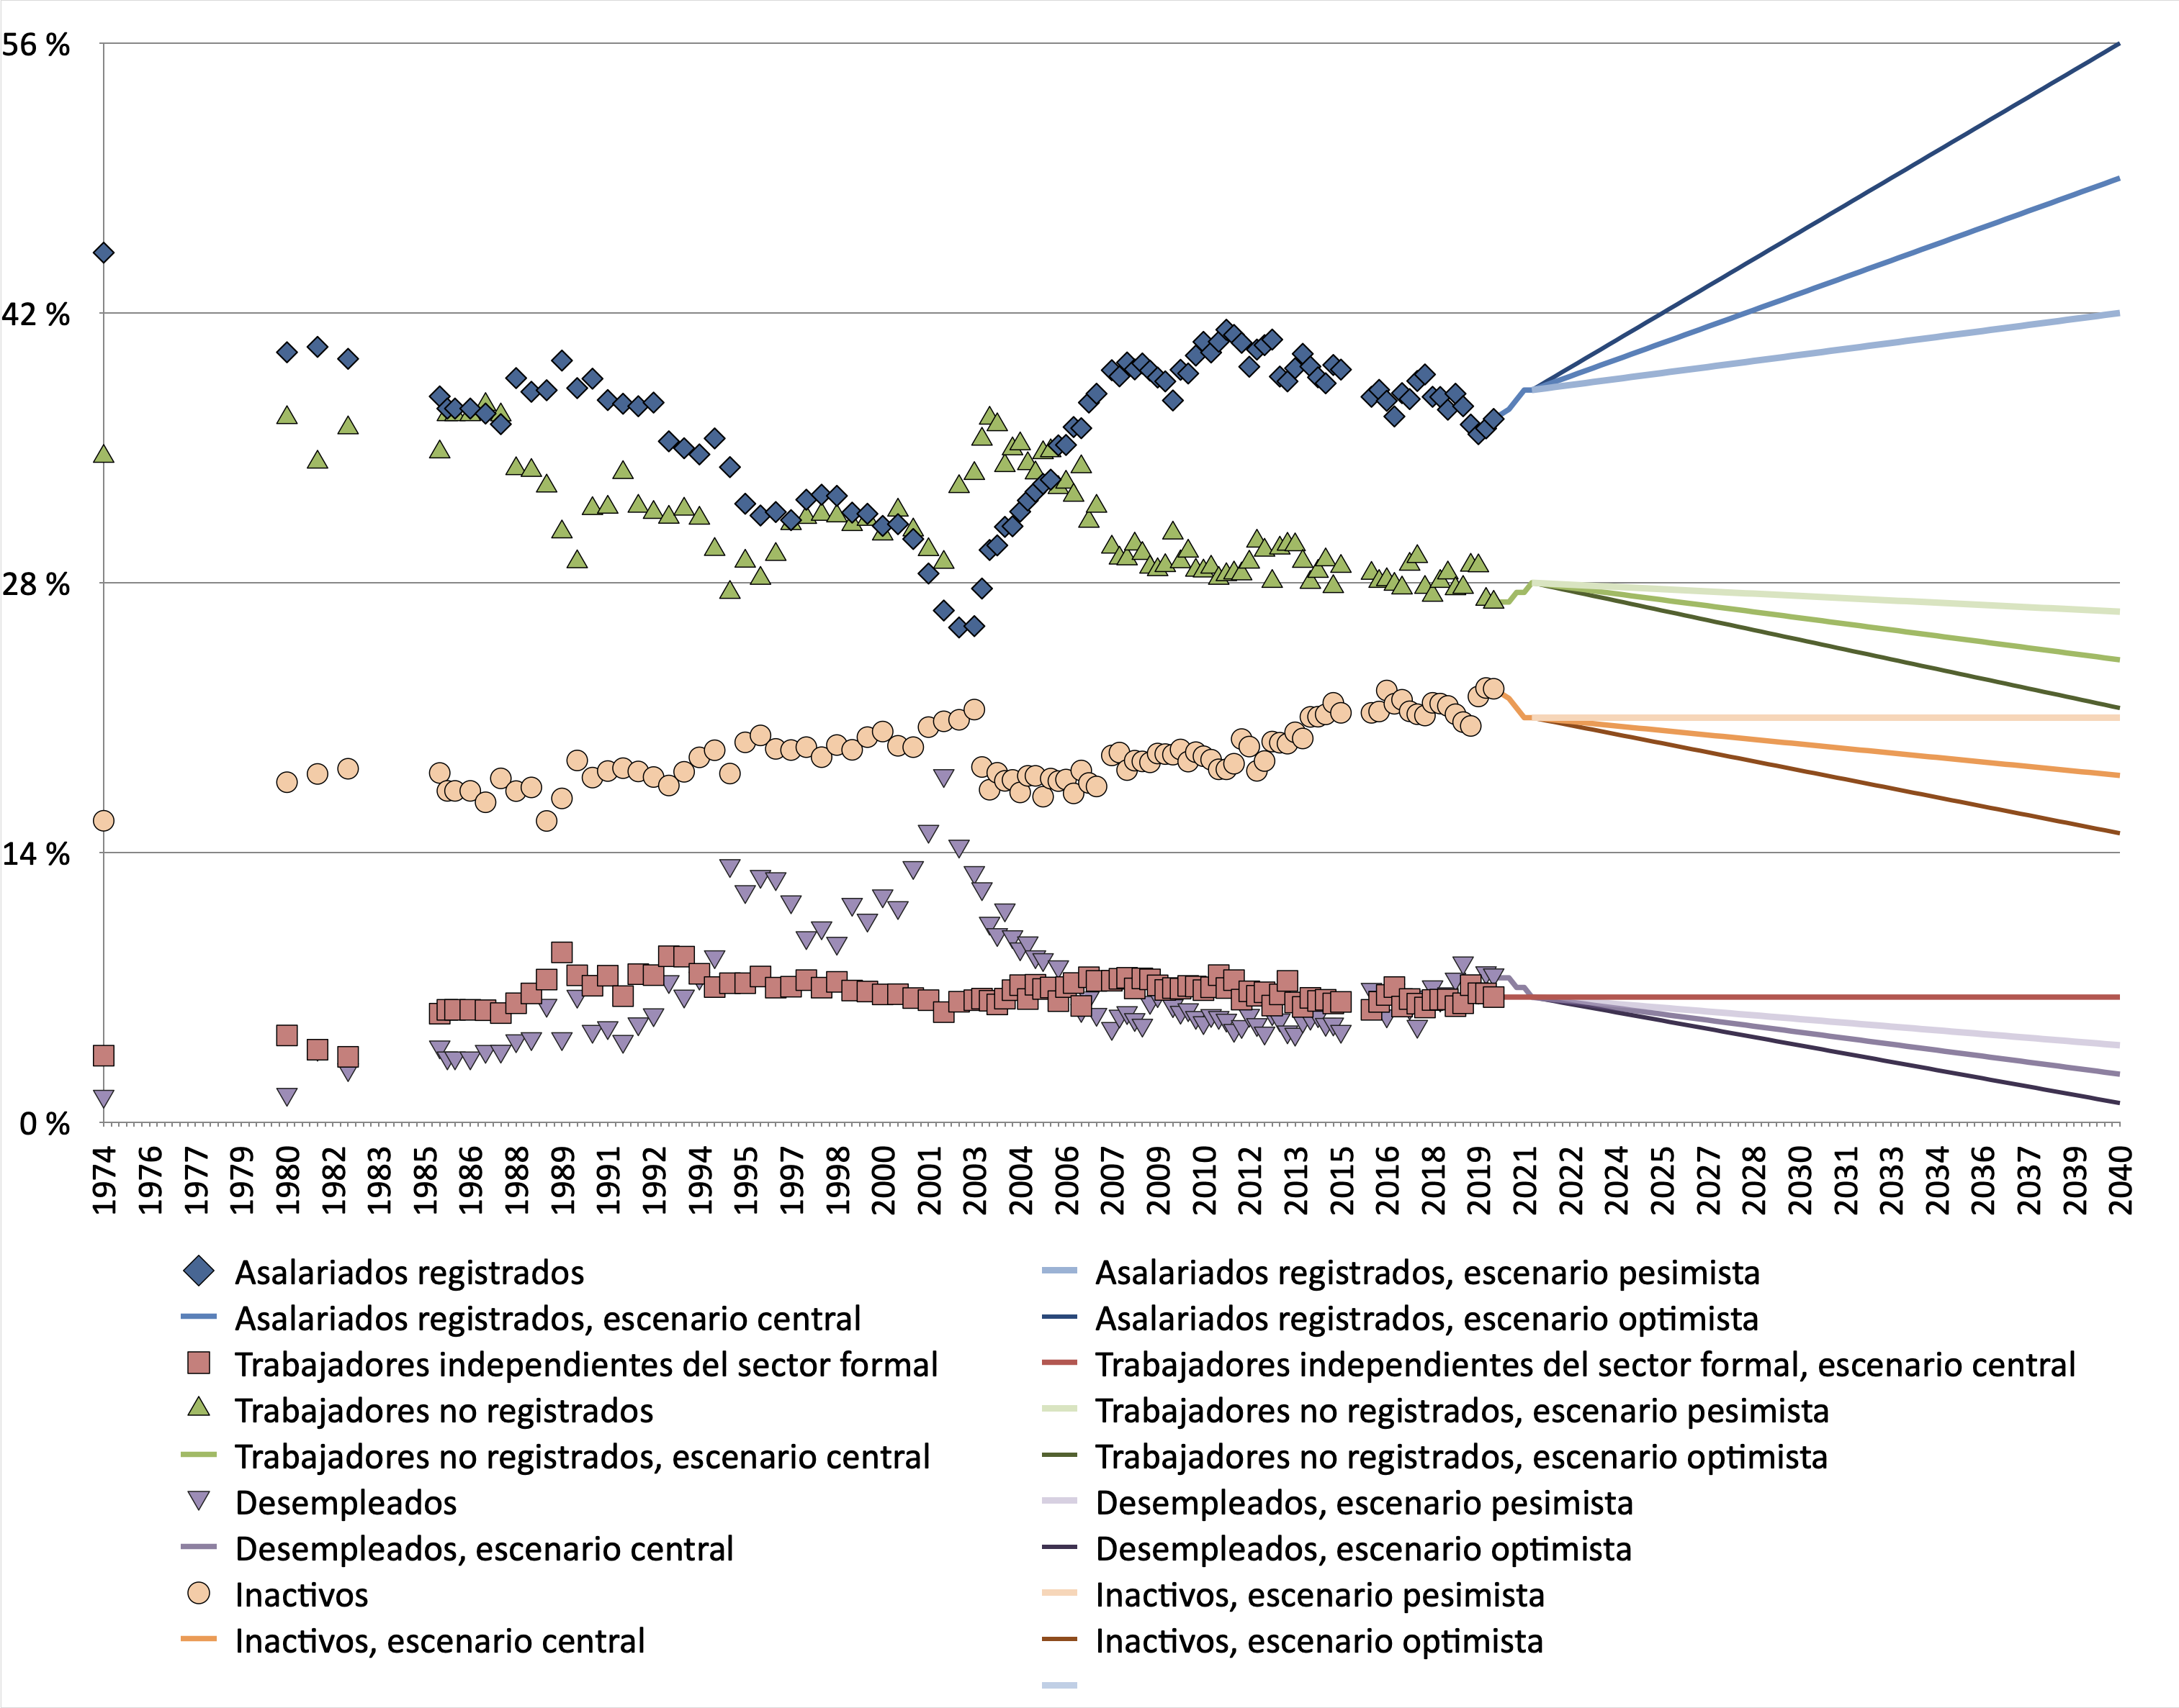
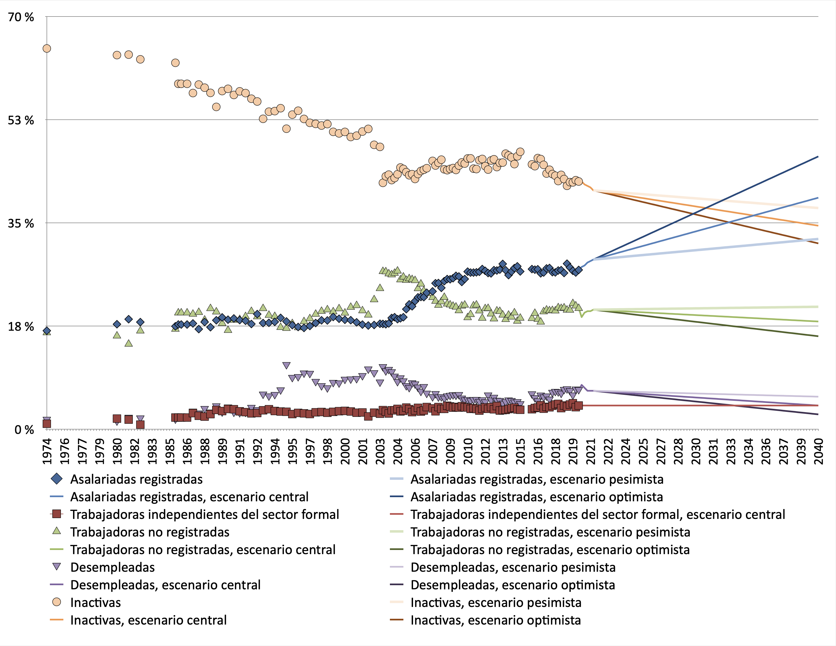
 | Con Pandemia, hombres (16-69) | Con pandemia, mujeres (16-69)
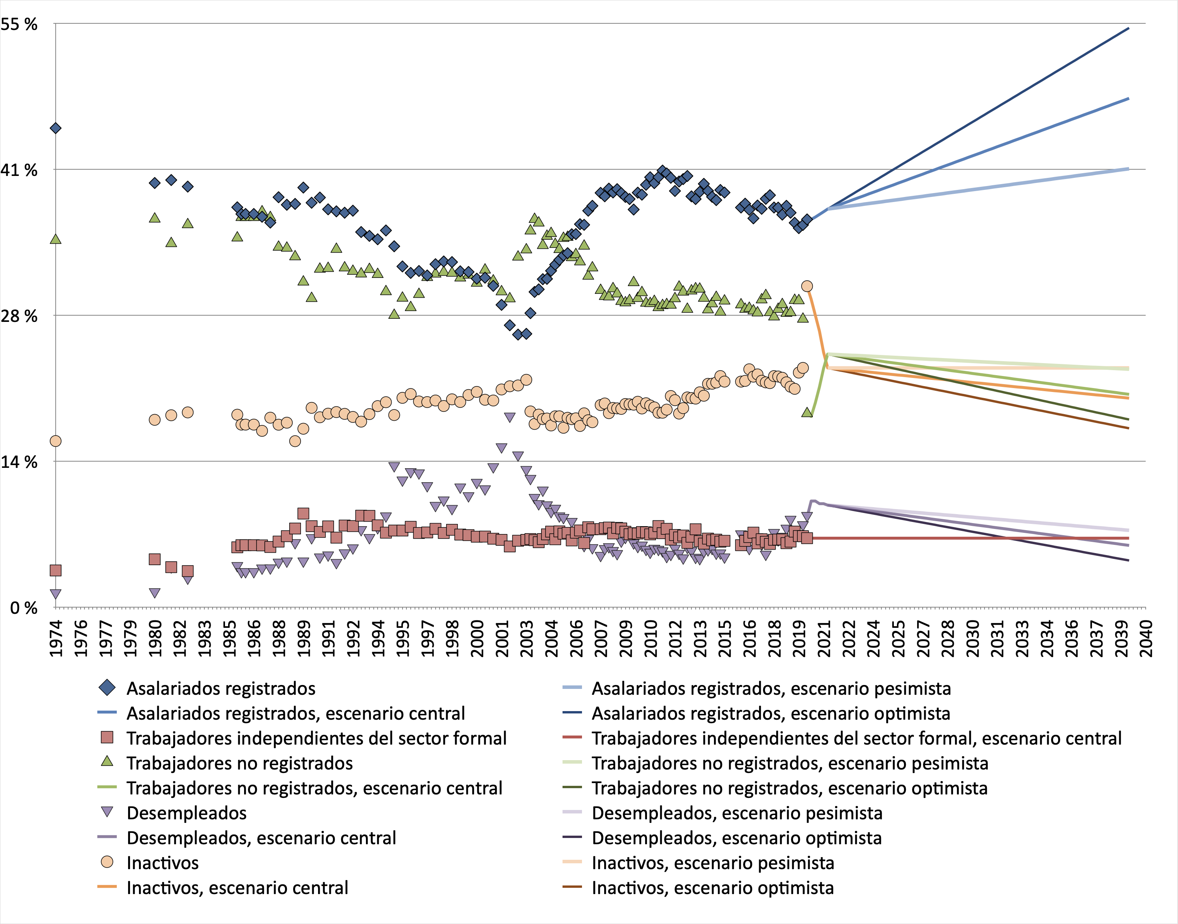
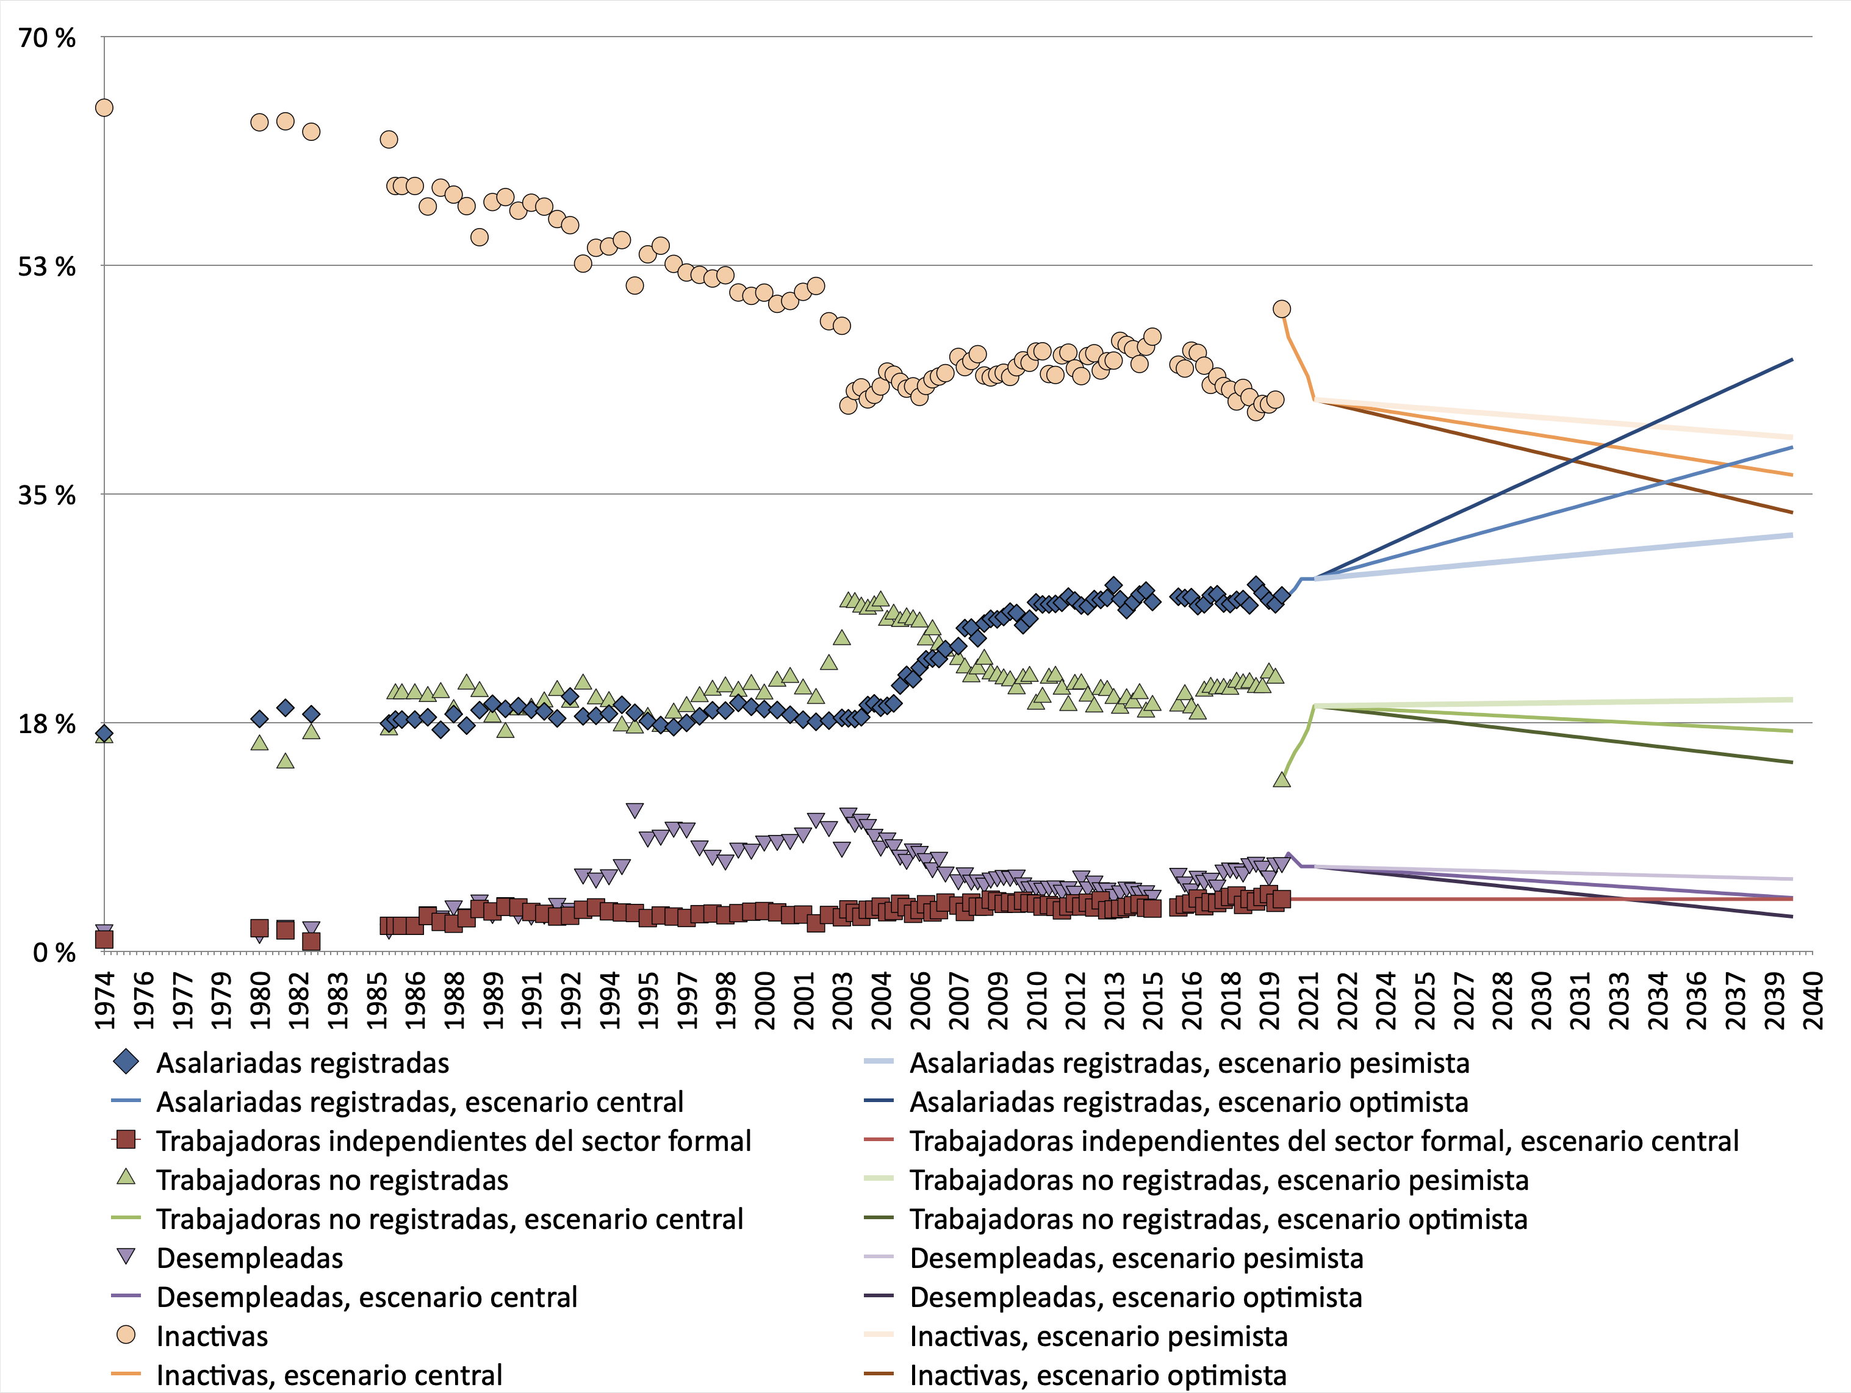

Sin pandemia, hombres |  |  | Sin pandemia, mujeres

